1
VEA = UODI – (CCPP * Capital Invertido) --> español
EVA= NOPAT-(WACC*Capital Invertido) ---> siglas en inglés

UODI = UTILIDAD OPERATIVA DESPUES DE IMPUESTOS |  |  | $1,583,000.00

Fuentes de financiamiento | monto | costo (ki) | wi
Bonos hipotecarios | $2,000,000.00 | 6% | 0.13
bonos sin colateral | $3,000,000.00 | 8% | 0.20
Acciones comunes | $10,000,000.00 | 12% | 0.67
TOTAL | $15,000,000.00
 |  | WACC = | 10.3% | despues de impuestos
 |  | CCPP =

la empresa el año pasado, si logro crear valor para los dueños del negocio ya que obtuvo un EVA positivo de 38,000 indicando que su rentabilidad de negocio fue mayor a su costo de capital.
capital invertido | $15,000,000.00
 |  | EVA= | $38,000.00

SI EL EVA (+) CREACION DE VALOR EN EL PERIDO REFERIDO RENTABILIDAD > COSTO DE CAPITAL

SI EL EVA (-) destruccion del valor

2
VEA = UODI – (CCPP * Capital Invertido) --> español
EVA= NOPAT-(WACC*Capital Invertido) ---> siglas en inglés
Tasa fiscasl = 40%
UO = utilidad operativa | $20,000.00
UODI = UTILIDAD OPERATIVA DESPUES DE IMPUESTOS = UO*(1-T) |  |  | $12,000.00

Fuentes de financiamiento | monto | costo (ki) | wi
Deuda de largo plazo | $50,000.00 | 6% | 0.50
Capital Comun | $50,000.00 | 14% | 0.50

TOTAL | $100,000.00
 |  | WACC = | 10.0%
 |  | CCPP =

la empresa en el periodo analisado, si logro crear valor para los dueños del negocio ya que obtuvo un EVA positivo de 2000 indicando que su rentabilidad de negocio fue mayor a su costo de capital.
capital invertido | $100,000.00

ROE = 9000/50000 | 18%

 | utilidad operativa | $20,000.00
 | (-) intereses | $5,000.00
 | utilidad antes de impuesto | $15,000.00
Relación entre ROE y EVA:
EVA = (Capital fijo)(ROE – costo de capital fijo)
ROE = UDAC/Capital Común
 | (-) impuestos | $6,000.00
 | Utilidad neta | $9,000.00

EVA = 50000*(18%-14%) | $2,000.00

3
VEA = UODI – (CCPP * Capital Invertido) --> español
EVA= NOPAT-(WACC*Capital Invertido) ---> siglas en inglés
Tasa fiscasl = 40.8%
UO = utilidad operativa | $7,185.00
UODI = UTILIDAD OPERATIVA DESPUES DE IMPUESTOS = UO*(1-T) |  |  | $4,253.52

Capital Invertido = Pasivo con costo + Capital Contable - Activo disponible
CCPP = 10.10% |  | Capital invertido = | $29,271.00

la empresa en el periodo analisado, si logro crear valor para los dueños del negocio ya que obtuvo un EVA positivo de 1297.15 indicando que su rentabilidad de negocio fue mayor a su costo de capital.
 | EVA= | $1,297.15

4
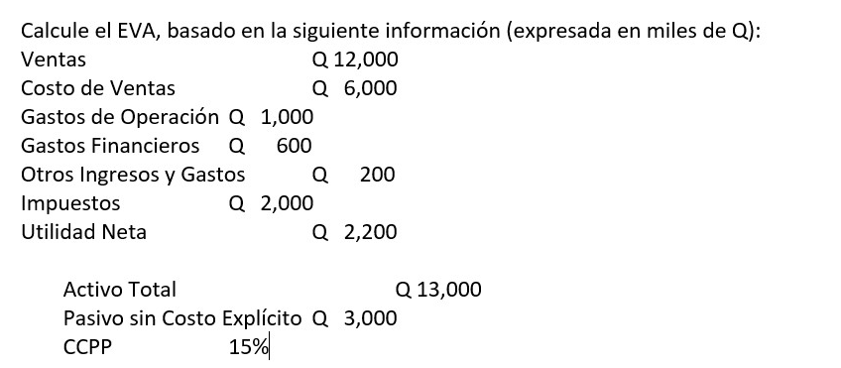

VEA = UODI – (CCPP * Capital Invertido) --> español
EVA= NOPAT-(WACC*Capital Invertido) ---> siglas en inglés

Capital Invertido = Activo Total - Pasivo sin costo explícito

ventas | $12,000.00
(-) costo de ventas | $6,000.00
utilidad bruta | $6,000.00
(-) gastos de operacion | $1,000.00
utilidad opeartiva | $5,000.00
(-) intereses | $600.00 | son los gastos financieros
utilidad antes de impuestos | $4,400.00
(-) otros ingresos y gastos | $200.00 | no son afectos al ISR
(-) impuesto ISR | $2,000.00 | 45.45%
utilidad neta | $2,200.00

UODI = UTILIDAD OPERATIVA DESPUES DE IMPUESTOS = UO*(1-T) |  |  | $2,727.50

la empresa en el periodo analisado, si logro crear valor para los dueños del negocio ya que obtuvo un EVA positivo de 12227.27 indicando que su rentabilidad de negocio fue mayor a su costo de capital.
CCPP = 15%

capital invertido | $10,000.00
EVA= | $1,227.27

